第1次
工程款支付证书
工程名称 |  | 庐江县柯坦镇柿树村罗店等3个自然村庄小型公益性设施建设工程 |  |  |  |  | 建设单位 |  | 庐江县柯坦镇人民政府 |  |  |  | ERP编号 |  | 11758 | 档案编号 |  | 2019043
合同金额 |  | 2,480,000.00 |  |  | 中标时间 | 2019.9.9 | 已提供工程资料 |  | 中标通知书、采购合同、投资协议 |  |  |  | 保存地址 |  | 合肥 | 责任单位 |  | 安徽省十号大区
决算金额 |  |  |  |  | 决算时间 |  | 项目部印章 |  | 无 |  |  |  | 施工人 |  | 夏成东13866160006 | 区域责任人 | 施迎东 | 省办负责人 | 施迎东
序号 | 经营填写 |  |  |  |  | 工程填写 | 经营填写 |  |  | 财务填写 | 经营、工程、质安填写 |  | 区域负责人 |  | 申请部门填写财务核对 |  |  | 本次支付 金额 | 剩余款项
 | 到款情况 |  |  |  |  |  | 暂列金 |  |  | 代缴税金 | 其他扣款 |  | 预留款 |  | 成本票
 | 日期 | 工程款金额 | 周转金金额 | 到款银行 | 到款账户 | 完成进度 | 比例 | 金额 | 备注 | 金额 | 金额 | 备注 | 金额 | 备注 | 供货单位 | 合同额 | 成本票额
1 | 2019-11-05 | 1,000,000.00 |  | 中行 | 175202745165 |  | 10.0% | 100,000.00 |  | 186004 | 100.00 | 开户费用 | 28,915.00 | 暂扣企税 | 安徽智宏建设投资有限公司-劳务 开户行：徽商银行合肥包河工业园支行 账号：223021658001000002 | 722,420.22 | 722,420.22 | 484,881.00
 |  |  |  |  |  |  | 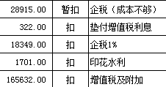 |  |  |  | 200,000.00 | 夏成东借款
 |  |  |  |  |  |  |  |  |  |  | 100.00 | 转账费

合计 |  | 1000000 | 0.00 |  |  |  | - | 100,000.00 |  | 186,004.00 | 200,200.00 | - | 28,915.00 | - | - |  |  | 484,881.00 | 0.00
本次结算、支付明细 |  | 应支付金额 |  |  | 484881.00 |  | 本次支付金额 |  |  |  |  | 小写 | 484,881.00
 |  | 已支付金额 |  |  | 0.00 |  |  |  |  |  |  | 大写 | 肆拾捌万肆仟捌佰捌拾壹元整
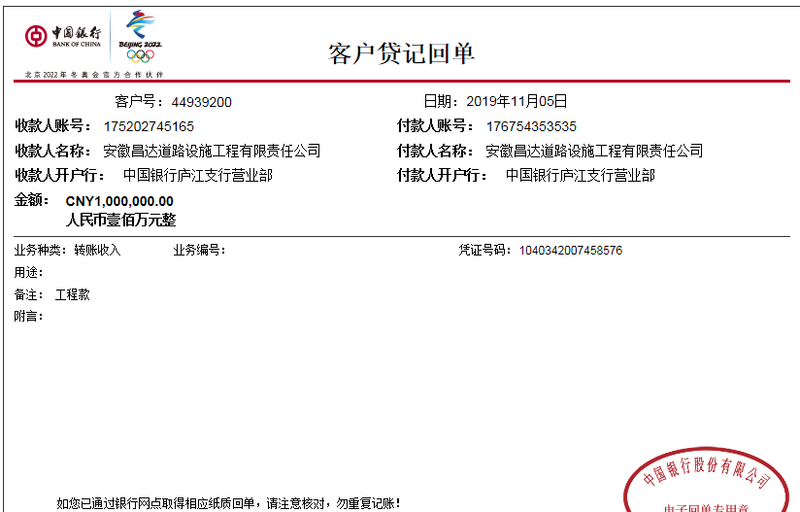

第三次
工程款支付证书
工程名称 |  | 庐江县柯坦镇柿树村罗店等3个自然村庄小型公益性设施建设工程 |  |  |  |  | 建设单位 |  | 庐江县柯坦镇人民政府 |  |  |  | ERP编号 |  | 11758 | 档案编号 |  | 2019043
合同金额 |  | 2,480,000.00 |  |  | 中标时间 | 2019.9.9 | 已提供工程资料 |  | 中标书、采购合同、投资协议、竣工证书、工程终结结算承诺书及不领章承诺书原件，审计报告复印件 |  |  |  | 保存地址 |  | 合肥 | 责任单位 |  | 安徽省十号大区
决算金额 |  | 2,044,945.13 |  |  | 决算时间 | 2019-12-16 | 项目部印章 |  | 无 |  |  |  | 施工人 |  | 夏成东13866160006 | 区域责任人 | 施迎东 | 省办负责人 | 施迎东
序号 | 经营填写 |  |  |  |  | 工程填写 | 经营填写 |  |  | 财务填写 | 经营、工程、质安填写 |  | 区域负责人 |  | 申请部门填写财务核对 |  |  | 本次支付 金额 | 剩余款项
 | 到款情况 |  |  |  |  |  | 暂列金 |  |  | 代缴税金 | 其他扣款 |  | 预留款 |  | 成本票
 | 日期 | 工程款金额 | 周转金金额 | 到款银行 | 到款账户 | 完成进度 | 比例 | 金额 | 备注 | 金额 | 金额 | 备注 | 金额 | 备注 | 供货单位 | 合同额 | 成本票额
1 | 2019-11-05 | 1,000,000.00 |  | 中行 | 175202745165 |  | 10.0% | 100,000.00 |  | 186004 | 100.00 | 开户费用 | 28,915.00 | 暂扣企税 | 安徽智宏建设投资有限公司-劳务 开户行：徽商银行合肥包河工业园支行 账号：223021658001000002 | 722,420.22 | 722,420.22 | 484,881.00
 |  |  | 400000.00 | 向公司借款 |  |  |  |  |  |  | 200,000.00 | 夏成东借款 |  |  | 庐江县焌珲建材销售有限公司-混凝土 开户行：中国银行庐江支行 账号：178 250 299 094 |  |  | 400,000.00
 |  |  |  |  |  |  |  |  |  |  | 100.00 | 转账费
2 | 2020-01-22 |  | 100000.00 | 向公司借款 |  |  |  |  |  |  |  |  |  |  | 庐江县焌珲建材销售有限公司-混凝土 开户行：中国银行庐江支行 账号：178 250 299 094 | 462,060.00 | 100,000.00 | 100,000.00 |  | 237539.22
3 | 2020-03-11 | 1,000,000.00 |  | 中行 | 175202745165 |  | 10.0% | 104,495.00 | 管理费全部扣除 | 1651 | 250.00 | 转账费 | -28,915 | 退暂扣企税 | 安徽智宏建设投资有限公司-劳务 开户行：徽商银行合肥包河工业园支行 账号：223021658001000002 | 722,420.22 | 722,420.22 | 237,539.22
 |  |  | -100000.00 | 退还公司 |  |  |  |  |  |  | 200,000.00 | 夏成东借款 |  |  | 夏成东-汪秀牛黄沙石子款 开户行：农业银行华冲支行 账号：6228 4506 6000 3204 614 | 99,000.00 | 99,000.00 | 90,979.78
 |  |  |  |  |  |  |  |  |  |  |  |  |  |  | 夏成东-束礼芝、江海云、黄玉珍黄沙石子款 开户行：农业银行华冲支行 账号：6228 4506 6000 3204 614 | 294,000.00 | 294,000.00 | 294,000.00

合计 |  | 2000000 | 400000.00 |  |  |  | - | 204,495.00 |  | 187,655.00 | 400,450.00 | - | 0.00 | - | - |  |  | 1,607,400.00 | 0.00
本次结算、支付明细 |  | 应支付金额 |  |  | 622519.00 |  | 本次支付金额 |  |  |  |  | 小写 | 622,519.00
 |  | 已支付金额 |  |  | 0.00 |  |  |  |  |  |  | 大写 | 陆拾贰万贰仟伍佰壹拾玖元整

